Sheet1
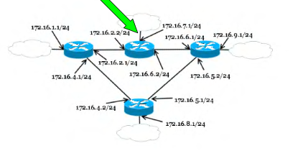
Задание 1
Адрес сети | Маска | Шлюз | Интерфейс
172.16.7.0 | 255.255.255.0 | - | 172.16.7.1
172.16.1.0 | 255.255.255.0 | 172.16.2.1 | 172.16.2.2
172.16.9.0 | 255.255.255.0 | 172.16.6.1 | 172.16.6.2
172.16.8.0 | 255.255.255.0 | 172.16.6.1 | 172.16.2.2
0.0.0.0 | 0.0.0.0 | 172.16.2.1 | 172.16.2.2

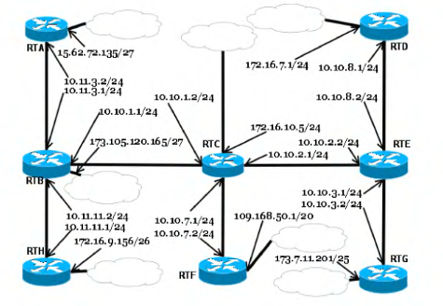
Задание 2
Адрес сети | Маска | Шлюз | Интерфейс
172.16.10.0 | 255.255.255.0 | - | 172.16.10.5
109.168.48.0 | 255.255.240.0 | 10.10.7.2 | 10.10.7.1
173.7.11.128 | 255.255.255.128 | 10.10.2.2 | 10.10.2.1
172.16.7.1 | 255.255.255.0 | 10.10.2.2 | 10.10.2.1
172.16.9.128 | 255.255.255.192 | 10.10.1.1 | 10.10.1.2
173.105.120.128 | 255.255.255.128 | 10.10.1.1 | 10.10.1.2
15.62.72.128 | 255.255.255.224 | 10.10.1.1 | 10.10.1.2
0.0.0.0 | 0.0.0.0 | 10.10.2.2 | 10.10.2.1

